Накладная-№3
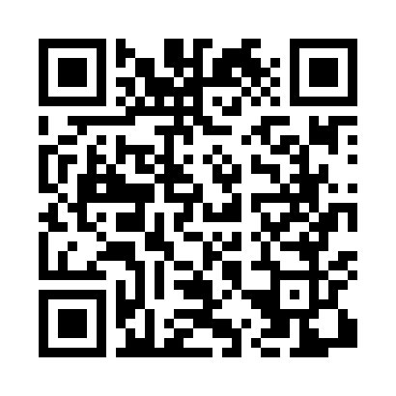
Номер товарно-транспортной накладной: |  |  | Торговый представитель: Kamol aka
Поставщик: Toshkent falcon fly 2 |  |  | Телефон торгового представителя: +998979626299
Дата отгрузки: 27.11.2025 |  |  | Контрагент: """" Klient
Дата консигнации: |  |  | Адрес:
Доставщик: |  |  | Телефон:
Телефон доставщика:
Время заказа: 27.11.2025 12:52:39
№ | Штрих-код | Название товаров (работ,услуг) | Количество | Количество в кейсе | Цена | Сумма
 |  |  | 294 |  |  | 726.4
1 | 2024161380069 | Пластмас ликоб 2264-9.5 Ø24×H2.3 24.2.3 см DB -59-55 | 50 | 50 шт. | 2.80 | 140
2 | 2024161380038 | Пластмас пиёла 3045 11.4×H6 11.4x6 см DB-59-5 2 | 50 | 50 шт. | 0.90 | 45
3 | 2024161380045 | Пластмас коса 2223-6 Ø15*H5.8 15x5.8 см DB-59 -53 | 30 | 30 шт. | 2.70 | 81
4 | 2024161380137 | Пластиковый салатница 693 L15.5×15.5×H1.6cm D B-59-62 | 30 | 30 шт. | 1.30 | 39
5 | 2024161380083 | Пластиковый салатница 2096-9 L22.8*22.8*H3.5C M DB-59-57 | 12 | 12 шт. | 2.90 | 34.80
6 | 2024161380076 | Пластиковый салатница 2096-8 L20.3*20.3*H3.3C M DB-59-56 | 12 | 12 шт. | 2.70 | 32.40
7 | 2024161380113 | Пластмас ликоб SS2294-11 27*H1.6 26x26 см DB- 59-60 | 10 | 10 шт. | 3.40 | 34
8 | None | Зираворлар учун металлдан ишланган идиш BA633 6 S/S DB-15-99 | 8 | 8 шт. | 4.60 | 36.80
9 | 6905621392388 | Металл қошиқ DB-92-38 | 7 | 7 шт. | 2.90 | 20.30
10 | 6905621392395 | Металл санчқи DB-92-39 | 7 | 7 шт. | 2.90 | 20.30
11 | 6620230325076 | Сув учун электрон помпа DB-50-7 | 1 | 1 шт. | 3.40 | 3.40
12 | 6921750800995 | Металлический Чайник 800 ml XP-99-5 | 10 | 10 шт. | 10.50 | 105
13 | 6805019698699 | Коврики напольные для ванной комнаты 45*75 DB -98-69 | 4 | 4 шт. | 4.50 | 18
14 | 2011443556274 | Мусорное ведро 23*60CM DB-6-82 | 2 | 2 шт. | 19 | 38
15 | 2012934682366 | Коврики сервировочные пластмассовая DB-145-2 | 50 | 50 шт. | 0.70 | 35
16 | 2024161380120 | Пластиковый салатница SS2294-12 29.5*H1.6CM D B-59-61 | 8 | 8 шт. | 4.60 | 36.80
17 | 6988011013155 | Деревянная разделочная доска 32*22 в большой каропке 20 шт DB-13-15 | 3 | 3 шт. | 2.20 | 6.60
Итого: 726.4$|->UZS: 9,080,000.00

